1. รวม
โครงการภายใต้เป้าหมายแผนแม่บทย่อย: 030202 ผลิตภัณฑ์เกษตรปลอดภัยของไทยได้รับการยอมรับด้านคุณภาพความปลอดภัยและคุณค่าทางโภชนาการสูงขึ้น
กรุณา Log in เข้าระบบ eMENSCR ก่อนดำเนินการ Click ที่ link โครงการนั้น ๆ
หมายเหตุ : หากไม่ Login จะไม่สามารถดูรายละเอียดโครงการได้
โครงการที่ปรากฎเป็นโครงการที่ผ่านการอนุมัติจากผู้บริหาร (M7) ของหน่วยงานเท่านั้น (ข้อมูล ณ เดือนมิถุนายน 2566)

ชื่อโครงการ / การดำเนินงาน | ปีงบประมาณ | วันที่เริ่มต้นโครงการ | วันที่สิ้นสุดโครงการ | หน่วยงานระดับกองหรือเทียบเท่า | หน่วยงานระดับกรมหรือเทียบเท่า | หน่วยงานระดับกระทรวงหรือเทียบเท่า | ประเภทโครงการ | องค์ประกอบ | ปัจจัย
ร่างพระราชบัญญัติส่งเสริมและพัฒนาระบบเกษตรกรรมยั่งยืน พ.ศ. ... | 2561 | มีนาคม 2561 | กันยายน 2562 | กองนโยบายเทคโนโลยีเพื่อการเกษตรและเกษตรกรรมยั่งยืน | สำนักงานปลัดกระทรวงเกษตรและสหกรณ์ | กระทรวงเกษตรและสหกรณ์ |  | 030202V04 | 030202V04F02
โครงการอำนวยการขับเคลื่อนเกษตรกรรมยั่งยืน | 2561 | ตุลาคม 2560 | กันยายน 2562 | กองนโยบายเทคโนโลยีเพื่อการเกษตรและเกษตรกรรมยั่งยืน | สำนักงานปลัดกระทรวงเกษตรและสหกรณ์ | กระทรวงเกษตรและสหกรณ์ |  | 030202V04 | 030202V04F04
โครงการพัฒนาศูนย์เครือข่ายปราชญ์ชาวบ้าน | 2562 | ตุลาคม 2561 | กันยายน 2562 | กองนโยบายเทคโนโลยีเพื่อการเกษตรและเกษตรกรรมยั่งยืน | สำนักงานปลัดกระทรวงเกษตรและสหกรณ์ | กระทรวงเกษตรและสหกรณ์ |  | 030202V04 | 030202V04F03
โครงการพัฒนาศักยภาพกระบวนการผลิตสินค้าเกษตร | 2561 | ตุลาคม 2560 | กันยายน 2565 | สำนักควบคุม ป้องกันและบำบัดโรคสัตว์ (สคบ.) | กรมปศุสัตว์ | กระทรวงเกษตรและสหกรณ์ |  | 030202V04 | 030202V04F01
โครงการยกระดับคุณภาพมาตรฐานสินค้าเกษตร | 2561 | ตุลาคม 2560 | กันยายน 2565 | สำนักพัฒนาระบบและรับรองมาตรฐานสินค้าปศุสัตว์ (สพส.) | กรมปศุสัตว์ | กระทรวงเกษตรและสหกรณ์ |  | 030202V01 | 030202V01F02
โครงการศึกษาประสิทธิภาพการกำกับดูแลความปลอดภัยสินค้าเกษตรและอาหารของประเทศเมื่่อมีการปฏิรูปด้านการมาตรฐาน | 2562 | มีนาคม 2562 | กันยายน 2562 | กลุ่มยุทธศาสตร์และแผนงาน (กยผ.) | สำนักงานมาตรฐานสินค้าเกษตรและอาหารแห่งชาติ | กระทรวงเกษตรและสหกรณ์ |  | 030202V01 | 030202V01F01
โครงการศูนย์ตรวจสอบคุณภาพสินค้าก่อนส่งออก (Pre-Shipment Inspection Center) | 2563 | ตุลาคม 2562 | ธันวาคม 2563 | สำนักงานใหญ่ | บริษัท ท่าอากาศยานไทย จำกัด (มหาชน) | กระทรวงคมนาคม |  | 030202V01 | 030202V01F03
โครงการพัฒนาศักยภาพกระบวนการผลิตสินค้าเกษตร(กิจกรรมส่งเสริมการปลูกพืชหลากหลายฤดูนาปรัง) | 2562 | ตุลาคม 2561 | กันยายน 2562 | กองแผนงาน | กรมส่งเสริมการเกษตร | กระทรวงเกษตรและสหกรณ์ |  | 030202V04 | 030202V04F01
โครงการพัฒนาเกษตรกรรมยั่งยืน(กิจกรรมส่งเสริมเกษตรทฤษฎีใหม่และเกษตรกรรมยั่งยืน) | 2562 | ตุลาคม 2561 | กันยายน 2562 | กองแผนงาน | กรมส่งเสริมการเกษตร | กระทรวงเกษตรและสหกรณ์ |  | 030202V04 | 030202V04F03
โครงการพัฒนาเกษตรกรรมยั่งยืน(กิจกรรมส่งเสริมเกษตรกรรมทางเลือก) | 2562 | ตุลาคม 2561 | กันยายน 2562 | กองแผนงาน | กรมส่งเสริมการเกษตร | กระทรวงเกษตรและสหกรณ์ |  | 030202V04 | 030202V04F03
โครงการพัฒนาสถานที่ผลิต(คัดบรรจุ)ผักและผลไม้สดเชื่อมโยงการผลิตภาคเกษตร | 2562 | ตุลาคม 2561 | กันยายน 2562 | สำนักอาหาร | สำนักงานคณะกรรมการอาหารและยา | กระทรวงสาธารณสุข |  | 030202V04 | 030202V04F01
โครงการพัฒนาเกษตรกรรมยั่งยืน (กิจกรรมพัฒนาเกษตรกรรมอินทรีย์) | 2560 | ตุลาคม 2559 | กันยายน 2564 | กองแผนงานและวิชาการ | กรมวิชาการเกษตร | กระทรวงเกษตรและสหกรณ์ |  | 030202V01 | 030202V01F03
ชุดโครงการ นวัตกรรมเกษตรอุตสาหกรรมปลอดสารพิษสำหรับสังคมสูงอายุ | 2562 | ตุลาคม 2561 | กันยายน 2562 | สถาบันวิจัยวิทยาศาสตร์และเทคโนโลยี | มหาวิทยาลัยเชียงใหม่ | กระทรวงการอุดมศึกษา วิทยาศาสตร์ วิจัยและนวัตกรรม |  | 030202V04 | 030202V04F01
โครงการพัฒนาเกษตรกรรมยั่งยืน | 2562 | ตุลาคม 2561 | กันยายน 2565 | กองส่งเสริมและพัฒนาการปศุสัตว์ (กสส.) | กรมปศุสัตว์ | กระทรวงเกษตรและสหกรณ์ |  | 030202V01 | 030202V01F02
โครงการ โรงพยาบาลอาหารปลอดภัย กระทรวงสาธารณสุข ปีงบประมาณ 2562 | 2562 | ตุลาคม 2561 | กันยายน 2562 | กองบริหารการสาธารณสุข | สำนักงานปลัดกระทรวงสาธารณสุข | กระทรวงสาธารณสุข |  | 030202V04 | 030202V04F03
ศูนย์การเรียนรู้สมุนไพร | 2562 | ตุลาคม 2561 | กันยายน 2562 | คณะเกษตรและชีวภาพ | มหาวิทยาลัยราชภัฏจันทรเกษม | กระทรวงการอุดมศึกษา วิทยาศาสตร์ วิจัยและนวัตกรรม |  | 030202V01 | 030202V01F04
ยกระดับการปลูกผักมาตรฐานอินทรีย์และแปลงฝักสาธิต Organic Thailand | 2562 | ตุลาคม 2561 | กันยายน 2562 | คณะเกษตรและชีวภาพ | มหาวิทยาลัยราชภัฏจันทรเกษม | กระทรวงการอุดมศึกษา วิทยาศาสตร์ วิจัยและนวัตกรรม |  | 030202V01 | 030202V01F04
โครงการศูนย์เศรษฐกิจพอเพียง | 2562 | มกราคม 2562 | เมษายน 2562 | ศูนย์การศึกษามหาวิทยาลัยราชภัฏจันทรเกษม - ชัยนาท | มหาวิทยาลัยราชภัฏจันทรเกษม | กระทรวงการอุดมศึกษา วิทยาศาสตร์ วิจัยและนวัตกรรม |  | 030202V01 | 030202V01F04
การใช้พรีไบโอติกจากผลิตภัณฑ์เหลือใช้ทางการเกษตรเพื่อเป็นทางเลือกแทนการใช้ปฏิชีวนะ ในการเลี้ยง ปลานิล (ภายใต้ชุดโครงการ การเลี้ยงปลานิลวิถียั่งยืน โดยการใช้อาหารเสริมหลายรูปแบบร่วมกับแบคเทอริโอฝาจและวัคซีนทางปาก) | 2562 | ตุลาคม 2561 | ธันวาคม 2562 | คณะเกษตรศาสตร์ | มหาวิทยาลัยเชียงใหม่ | กระทรวงการอุดมศึกษา วิทยาศาสตร์ วิจัยและนวัตกรรม |  | 030202V04 | 030202V04F06
การใช้โปรไบโอติกที่พบในปลาเพื่อเป็นทางเลือกแทนการใช้ยาปฏิชีวนะในการเลี้ยงปลานิล (ภายใต้ชุดโครงการ การเลี้ยงปลานิลวิถียั่งยืน โดยการใช้อาหารเสริมหลายรูปแบบร่วมกับแบคเทอริโอฝาจและวัคซีนทางปาก) | 2562 | ตุลาคม 2561 | ธันวาคม 2562 | คณะเกษตรศาสตร์ | มหาวิทยาลัยเชียงใหม่ | กระทรวงการอุดมศึกษา วิทยาศาสตร์ วิจัยและนวัตกรรม |  | 030202V04 | 030202V04F06
การพัฒนาและการผลิตวัคซีนทางปากเพื่อการเลี้ยงปลานิลยั่งยืน (ภายใต้ชุดโครงการ การเลี้ยงปลานิลวิถียั่งยืน โดยการใช้อาหารเสริมหลายรูปแบบร่วมกับแบคเทอริโอฝาจและวัคซีนทางปาก) | 2562 | ตุลาคม 2561 | ธันวาคม 2562 | คณะเกษตรศาสตร์ | มหาวิทยาลัยเชียงใหม่ | กระทรวงการอุดมศึกษา วิทยาศาสตร์ วิจัยและนวัตกรรม |  | 030202V04 | 030202V04F06
การผลิตสารดูดซับสารพิษจากเชื้อราโดยใช้ยีสต์แดง (Sporidiobolus pararoseus) ในเชิงพาณิชย์ (ภายใต้ชุดโครงการผลิตอาหารเสริมสุขภาพสัตว์จากยีสต์แดง (Sporidiobolus pararoseus) ในระดับอุตสาหกรรมเพื่อการผลิตสัตว์ที่ยั่งยืน) | 2562 | ตุลาคม 2561 | ธันวาคม 2562 | คณะเกษตรศาสตร์ | มหาวิทยาลัยเชียงใหม่ | กระทรวงการอุดมศึกษา วิทยาศาสตร์ วิจัยและนวัตกรรม |  | 030202V04 | 030202V04F06
โครงการส่งเสริมการผลิตข้าวอินทรีย์ | 2563 | ตุลาคม 2562 | กันยายน 2563 | กองพัฒนาผลิตภัณฑ์ข้าว | กรมการข้าว | กระทรวงเกษตรและสหกรณ์ |  | 030202V04 | 030202V04F07
โครงการพัฒนาเกษตรกรรมยั่งยืน | 2563 | ตุลาคม 2562 | กันยายน 2563 | สำนักงานเกษตรและสหกรณ์จังหวัด ร้อยเอ็ด | สำนักงานปลัดกระทรวงเกษตรและสหกรณ์ | กระทรวงเกษตรและสหกรณ์ |  | 030202V04 | 030202V04F03
โครงการยกระดับคุณภาพมาตรฐานสินค้าเกษตร | 2563 | ตุลาคม 2562 | กันยายน 2563 | กองตรวจสอบรับรองมาตรฐานข้าวและผลิตภัณฑ์ | กรมการข้าว | กระทรวงเกษตรและสหกรณ์ |  | 030202V01 | 030202V01F03
โครงการยกระดับคุณภาพของฝากปลอดภัยในผลิตภัณฑ์อาหารที่บรรจุในภาชนะพร้อมจำหน่ายสำหรับผู้ประกอบการผลิตอาหารขนาดกลางและขนาดย่อม (SME) ปีงบประมาณ พ.ศ. 2563 | 2563 | ตุลาคม 2562 | กันยายน 2563 | สำนักอาหาร | สำนักงานคณะกรรมการอาหารและยา | กระทรวงสาธารณสุข |  | 030202V04 | 030202V04F03
โครงการส่งเสริมโครงการพระราชดำริจังหวัดพะเยา และพัฒนาพื้นที่ตามแนวทางพระราชดำริ | 2563 | มกราคม 2563 | กันยายน 2563 |  | พะเยา | จังหวัดและกลุ่มจังหวัด |  | 030202V04 | 030202V04F03
โครงการรณรงค์บริโภคข้าวและผลิตภัณฑ์ข้าวของไทยทั้งตลาดในประเทศและต่างประเทศ พ.ศ. 2563 | 2563 | ตุลาคม 2562 | กันยายน 2563 | กองมาตรฐานสินค้านำเข้าส่งออก | กรมการค้าต่างประเทศ | กระทรวงพาณิชย์ |  | 030202V03 | 030202V03F02
โครงการต้นแบบเสริมสร้างศักยภาพผู้ประกอบการมาตรฐานสินค้าสู่สากล | 2563 | ตุลาคม 2562 | กันยายน 2563 | กองมาตรฐานสินค้านำเข้าส่งออก | กรมการค้าต่างประเทศ | กระทรวงพาณิชย์ |  | 030202V01 | 030202V01F01
โครงการเกษตรเพื่อความมั่นคงทางอาหารกับคุณภาพชีวิต | 2563 | กุมภาพันธ์ 2563 | กันยายน 2563 |  | ราชบุรี | จังหวัดและกลุ่มจังหวัด |  | 030202V01 | 030202V01F02
พัฒนาเกษตรกรสู่การทำเกษตรตามระบบเกษตรกรรมยั่งยืน | 2563 | ตุลาคม 2562 | กันยายน 2563 | สำนักงานเกษตรและสหกรณ์จังหวัด สระแก้ว | สำนักงานปลัดกระทรวงเกษตรและสหกรณ์ | กระทรวงเกษตรและสหกรณ์ |  | 030202V04 | 030202V04F03
ขยายผลตามแนวปรัชญาเศรษฐกิจพอเพียง | 2563 | มีนาคม 2563 | กันยายน 2563 | สำนักงานเกษตรและสหกรณ์จังหวัด ลพบุรี | สำนักงานปลัดกระทรวงเกษตรและสหกรณ์ | กระทรวงเกษตรและสหกรณ์ |  | 030202V04 | 030202V04F03
การอนุรักษ์ไก่พื้นเมืองไทย”ลักษณะความงามตามอุดมทัศนีย์"เพื่อขยายและปรับปรุงพันธุ์แก่เกษตรกรในจังหวัดกาฬสินธุ์ | 2563 | เมษายน 2563 | มิถุนายน 2563 | คณะเทคโนโลยีการเกษตร | มหาวิทยาลัยกาฬสินธุ์ | กระทรวงการอุดมศึกษา วิทยาศาสตร์ วิจัยและนวัตกรรม |  | 030202V04 | 030202V04F03
พัฒนาการผลิตสินค้าเกษตรและอาหารปลอดภัยได้มาตรฐาน เพื่อพัฒนาเป็นแหล่งผลิตสินค้าคุณภาพปลอดภัยได้มาตรฐาน | 2563 | ตุลาคม 2562 | กันยายน 2563 | สำนักงานเกษตรจังหวัดพะเยา | กรมส่งเสริมการเกษตร | กระทรวงเกษตรและสหกรณ์ |  | 030202V04 | 030202V04F03
โครงการอาหารปลอดภัยจากชุมชนสู่โรงพยาบาลคุณภาพโภชนบำบัด ปีงบประมาณ พ.ศ. 2563 | 2563 | ตุลาคม 2562 | กันยายน 2563 | กองบริหารการสาธารณสุข | สำนักงานปลัดกระทรวงสาธารณสุข | กระทรวงสาธารณสุข |  | 030202V04 | 030202V04F03
...

3. Pivot VC
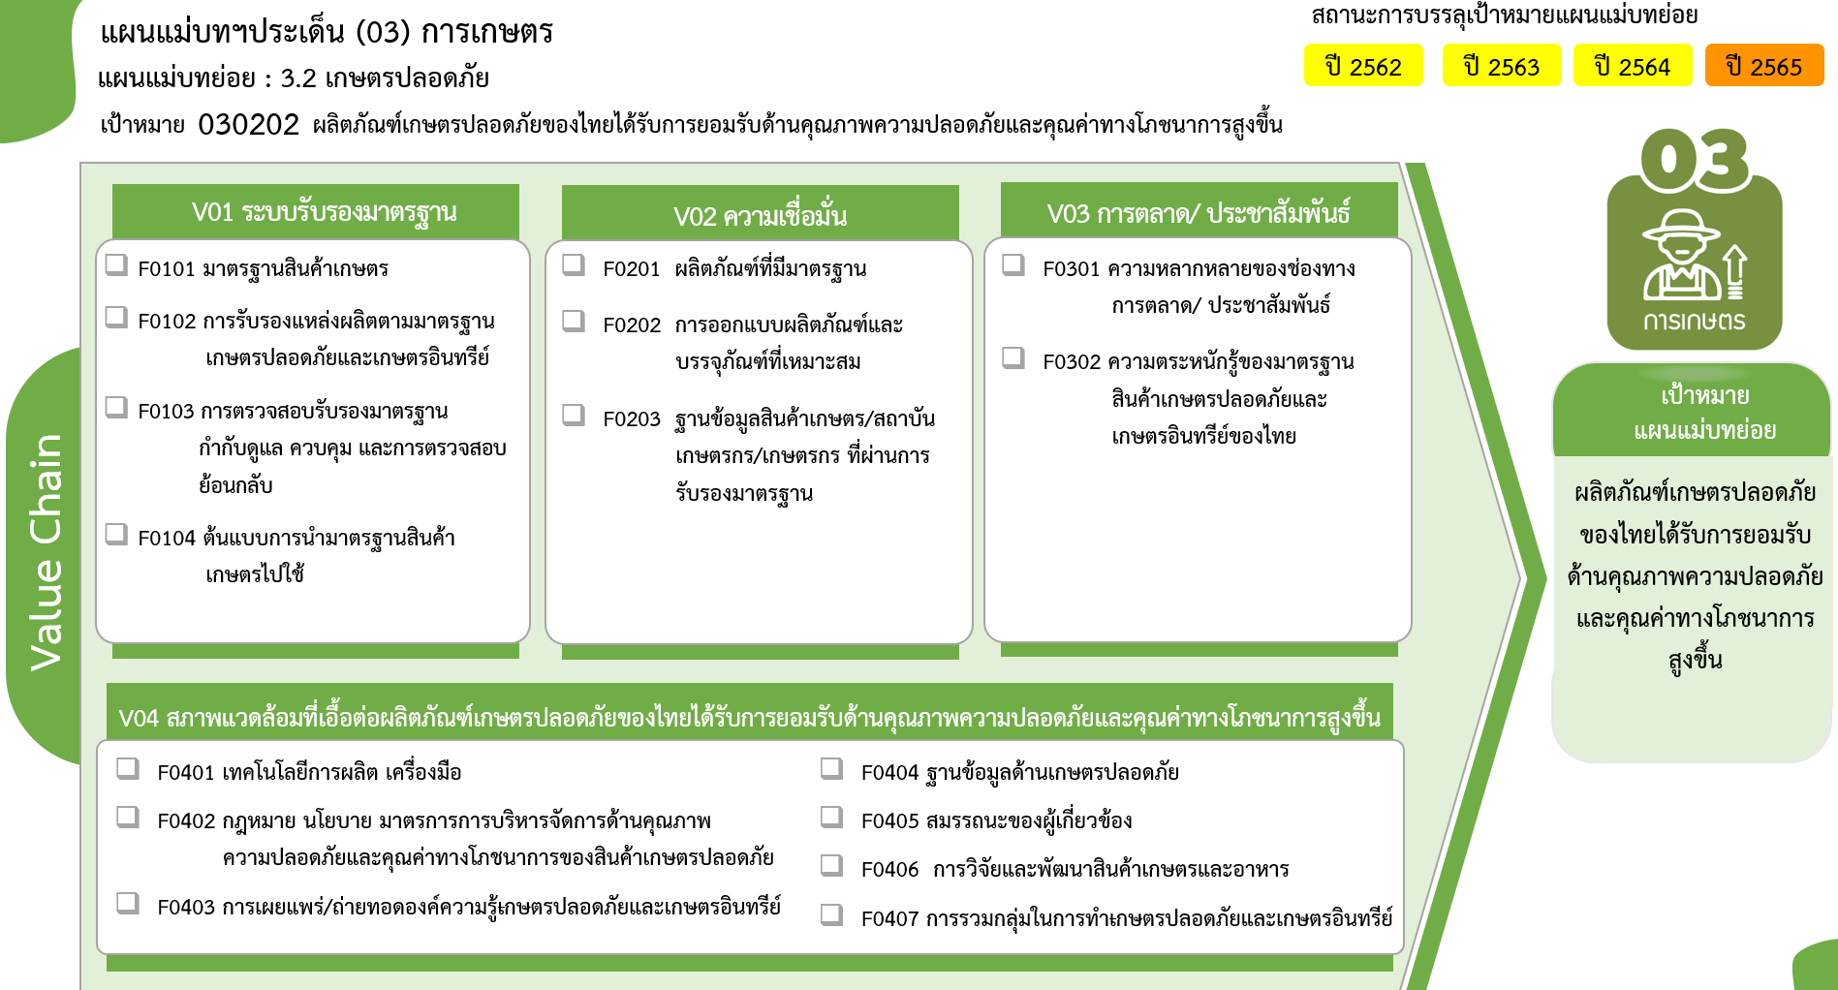
23 โครงการ
33 โครงการ
15 โครงการ
7 โครงการ
8 โครงการ
1 โครงการ
1 โครงการ
8 โครงการ
3 โครงการ
20 โครงการ
1 โครงการ
7 โครงการ
49 โครงการ
3 โครงการ
11 โครงการ
4 โครงการ
รวมทั้งสิ้น
194 โครงการ
 |  |  |  |  | FVCT ฉบับแก้ไขประจำปีงบประมาณ พ.ศ. 2568
2564 | 2565 | 2566 | 2567 | รวมจำนวนโครงการทั้งหมด
24 | 26 | 3 | 2 | 78
3 | 7 |  | 1 | 15
14 | 8 | 1 | 1 | 33
7 | 10 | 2 |  | 23
 | 1 |  |  | 7
6 | 1 | 1 | 1 | 10
6 | 1 | 1 |  | 8
 |  |  |  | 1
 |  |  | 1 | 1
2 | 5 | 2 |  | 11
 | 2 |  |  | 2
2 | 1 | 2 |  | 6
 | 2 |  |  | 3
16 | 20 |  | 1 | 95
4 | 7 |  | 1 | 20
 |  |  |  | 1
5 | 6 |  |  | 49
4 | 1 |  |  | 7
2 |  |  |  | 3
 | 4 |  |  | 11
1 | 2 |  |  | 4
48 | 52 | 6 | 4 | 194 | FVCT ฉบับเดิมประจำปีงบประมาณ พ.ศ. 2566
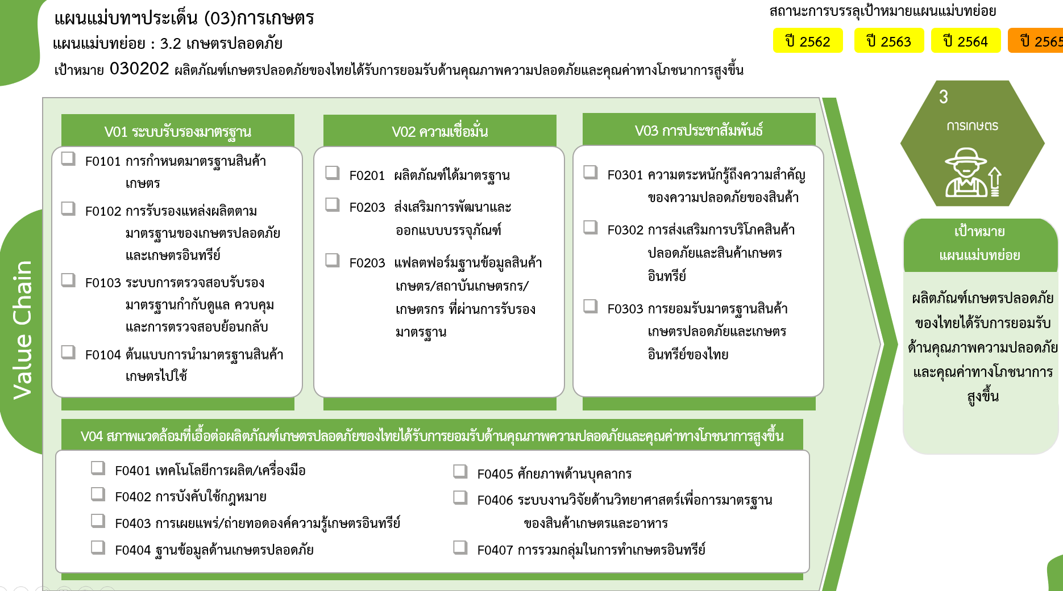
2 โครงการ
3 โครงการ
6 โครงการ
23 โครงการ
33 โครงการ
15 โครงการ
7 โครงการ
8 โครงการ
1 โครงการ
1 โครงการ
20 โครงการ
1 โครงการ
7 โครงการ
49 โครงการ
3 โครงการ
11 โครงการ
4 โครงการ
รวมทั้งสิ้น
194 โครงการ

